Sheet1
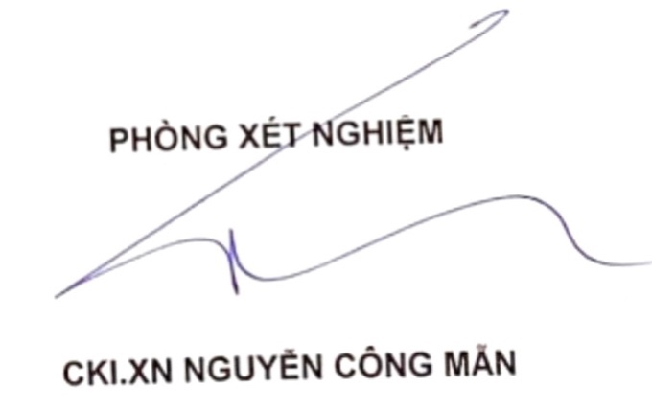

 | PHÒNG XÉT NGHIỆM Y KHOA ANH QUÂN
 | 60 Đống Đa, Phường 2, TP. Cao Lãnh, Đồng Tháp.

 |  | Tel: 02773 852 961 | Phone: 0919 66 37 47
 |  | Email: laboanhquan@gmail.com | Email: nguyencoman@gmail.com

PHIẾU KẾT QUẢ XÉT NGHIỆM

 | Ngày: | 04/09/2025 | Số điện thoại : | 0828696919
 | Họ tên: | Nguyễn Công Đạt | Tuổi: | 2002
 | Địa chỉ: | P1, TPCL | Giới tính: | Nam
 | Chẩn đoán:

 | STT (No) | TÊN XÉT NGHIỆM (Test) | KẾT QUẢ (Results) | ĐVT (Unit) | KHOẢNG THAM CHIẾU (Reference)

